Servizi erogati
 |  | 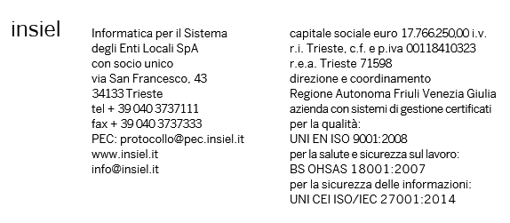

Anno 2017
Analisi costi per servizi erogati

 | Ambito
 | Totale | Regione | Enti Locali | Sanità | Ambito Trasversale | Fonia
Servizi professionali | 7,875.32 | 2,321.33 | 670.09 | 4,304.99 | 314.07 | 264.84
Convenzioni con direzioni regionali | 2,378.41 | 2,378.41 | 0.00 | 0.00 | 0.00 | 0.00
Fornitura di hardware e software a rimborso | 6,782.54 | 2,819.48 | 331.22 | 3,075.41 | 556.43 | 0.00
Forniture di materiali di Rete | 3,886.22 | 0.00 | 0.00 | 0.00 | 0.00 | 3,886.22
Gestione Data Center | 10,037.30 | 2,566.46 | 2,281.43 | 4,840.00 | 349.41 | 0.00
Gestione della rete RUPAR (Rete Unitaria Pubblica Amministrazione Regionale) | 1,885.25 | 0.00 | 0.00 | 0.00 | 0.00 | 1,885.25
Gestione Postazioni di Lavoro | 6,724.99 | 3,537.00 | 511.37 | 2,363.98 | 0.00 | 312.64
Gestione punti telematici fonia e reti locali | 396.69 | 0.00 | 0.00 | 0.00 | 0.00 | 396.69
Servizi di assistenza Utente | 9,363.89 | 3,370.91 | 2,251.53 | 2,911.22 | 830.23 | 0.00
Servizi di conservazione documentale | 748.43 | 236.31 | 0.00 | 0.00 | 512.12 | 0.00
Servizi di formazione | 677.56 | 431.51 | 219.76 | 10.18 | 16.11 | 0.00
Servizi di Manutenzione Software | 4,640.75 | 1,296.90 | 1,346.63 | 1,450.69 | 546.53 | 0.00
Servizi di stampa, imbustamento e trasporto | 617.54 | 48.36 | 160.89 | 0.00 | 408.29 | 0.00
Servizi di posta elettronica | 840.35 | 120.87 | 260.30 | 459.18 | 0.00 | 0.00
Sviluppi Software | 10,227.14 | 2,636.14 | 1,353.53 | 4,121.44 | 2,107.42 | 8.61
Altro | 698.51 | 149.48 | 26.66 | 77.76 | 437.49 | 7.12
Totale | 67,780.89 | 21,913.16 | 9,413.41 | 23,614.85 | 6,078.10 | 6,761.37

Realizzazione e manutenzione della banda larga sul territorio regionale | 4,658.20

Totale Generale | 72,439.09

Nota: i valori sono espressi in migliaia di euro

